P4, Zuid
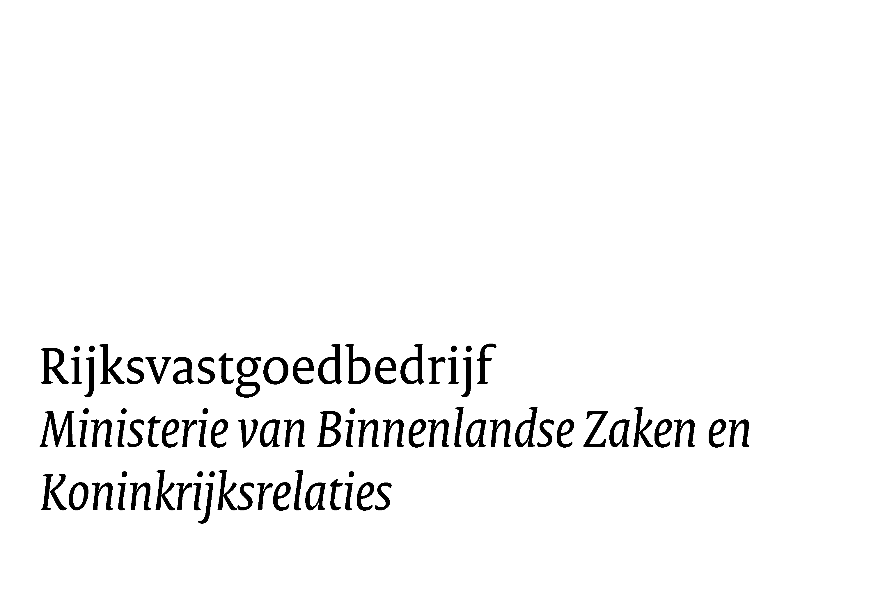

Prijzenboek

Inspectie en onderhoud aan bedrijfsdeuren in gebouwen op Defensieterreinen

Perceel 4, Bedrijfsdeuren algemeen, regio Zuid

De uurtarieven zijn toegelicht in de werkomschrijving hoofdstuk 7

Inspectie, keuring, preventief onderhoud |  |  |  | 4
onderdeel | aantal te inspecteren / onderhouden deuren per jaar | kosten per inspectie/ onderhoudsbeurt incl. keuringsdocument | kosten per jaar | kosten per 4 jaar
Overheaddeuren, Schuifdeuren, Kanteldeuren, Roldeuren, Hefdeuren, Harmonicadeuren, Snelrol- of snelloopdeuren | 2352 |  | € - | € -
Bunkerdeuren, schuif- en scharnierdeuren | 701 |  | € - | € -
Elektrische toegangsdeuren en deurautomaten | 214 |  | € - | € -
Tourniquets | 12 |  | € - | € -
Brandwerende deuren, rolluiken en firescreens (rookschermen) | 250 |  | € - | € -
Scheidingswanden; Trenomat | 20 |  | € - | € -
gebouw 607, VLB Woensdrecht, branddeuren onderhoud buiten werktijd | 16 |  | € - | € -
gebouw 607, VLB Woensdrecht, branddeuren steigers op- en afbreken | 16 |  | € - | € -
 |  | preventief onderhoud (excl. BTW) | € - | € -

stickeren van de componenten | 3565 |  |  | € -

nieuw aan te leveren logboeken tbv branddeuren | 37 |  |  | € -
 |  |  | totaal | € -

Prijs correctief onderhoud, oplossen manco's en vervangingen, aantallen zijn fictief (voor 4 jaar )

onderdeel | opslagpercentage | aantal | prijs / eenheid | totaal
Uurtarief "monteur" binnen kantooruren, van 07.00 tot 17.00 uur |  | 5200 |  | € -
Uurtarief "monteur" buiten kantooruren incl. vastgesteld opslagpercentage | 45% | 20 | € - | € -
Uurtarief "monteur" op zon- en feestdagen incl. vastgelegd opslagpercentage | 75% | 10 | € - | € -
uurtarief is incl. voorrijkosten, materieel en alle opslagen |  |  | totaal | € -

Prijs correctief onderhoud, storingen, aantallen zijn fictief (voor 4 jaar )

onderdeel | opslagpercentage | aantal | prijs / eenheid | totaal
Uurtarief "monteur" binnen kantooruren, van 07.00 tot 17.00 uur |  | 1100 |  | € -
Uurtarief "monteur" buiten kantooruren incl. vastgesteld opslagpercentage | 45% | 20 | € - | € -
Uurtarief "monteur" op zon- en feestdagen incl. vastgelegd opslagpercentage | 75% | 10 | € - | € -
uurtarief is incl. voorrijkosten, materieel en alle opslagen |  |  | totaal | € -

Diversen

onderdeel |  | aantal | prijs / eenheid | totaal
wachturen = uurtarief van monteur tbv oplossen manco's en vervangingen binnen werktijd |  | 80 | € - | € -

hoogwerker per dagdeel (4 uur) incl. Aan- en afvoerkosten en excl. bediening |  | 100 |  | € -
 |  |  | totaal | € -

materiaal t.b.v. oplossen van manco's, storingen en voor vervangingen

onderdeel |  |  | prijs | totaal
prijs onderdelen t.b.v. Overhead-, schuif-, kantel-, rol-, hef-,harmonicadeuren, P4 Z, tabblad a |  |  |  | € -
prijs onderdelen t.b.v. snelrol- of snelloopdeuren, elektr. toegangsdeuren, tourniquets en draaideurautomaten, P4 Z, tabblad b |  |  |  | € -
 |  |  | totaal | € -

 |  |  | totaal inschrijving Excl. BTW (dit bedrag moet op uw inschrijfbiljet worden vermeld) | € -

in de groene vlakken bedragen per eenheid of stuk invullen !

P4 Z, tabblad a


 | Perceel 4, Bedrijfsdeuren algemeen, regio Zuid

 | Bijlage verrekenprijzen voor herstellingen aan overheaddeuren, Schuifdeuren, Kanteldeuren, Roldeuren, Hefdeuren, Harmonicadeuren
 | lijst met materiaalprijzen ten behoeve levering materialen

aantallen fictief | omschrijving | prijs/stuk | totaal
30 | Tussenpaneel, geisoleerd, n.t.b. RAL kleur, <4000 mm, |  | € -
10 | Onderpaneel, geisoleerd, n.t.b. RAL kleur, <4000 mm, |  | € -
3 | bovenpaneel, geisoleerd, n.t.b. RAL kleur, <4000 mm, |  | € -
10 | Staalkabel , D=3mm, L=12000mm. |  | € -
10 | Staalkabel , D=4mm, L=12000mm. |  | € -
10 | Staalkabel , D=5mm, L=12000mm. |  | € -
5 | Kabeltrommel NS/LS tot h=5.500mm |  | € -
20 | Onderlooprubber en profiel, < 4000 mm, |  | € -
60 | verticale zijafdichting tot 4 meter |  | € -
20 | Deurtrapper plaatsen |  | € -
25 | Kunststof venster, dubbelwandig, t.b.v. sandwichpaneel . Hörmann. |  | € -
25 | Venster (rubberen rand), dubbelwandig, t.b.v. sandwichpaneel . Nassau. |  | € -
25 | Kunststof klikvenster, dubbelwandig, t.b.v. sandwichpaneel . Crawford |  | € -
20 | Venster (rubberen rand), dubbelwandig, t.b.v. sandwichpaneel . Crawford. |  | € -
20 | Venster (inklem), dubbelwandig, t.b.v. volglaspaneel . Universeel. |  | € -
20 | Clickruiten (per 2 stuks) |  | € -
10 | Veerbuffer kort met buffersteunen , inclusief achterplaat |  | € -
10 | Veerbuffer lang met buffersteunen, inclusief achterplaat |  | € -
20 | Deurroosters (per 2 stuks) |  | € -
20 | Handgreep |  | € -
30 | Deurgrendel |  | € -
20 | Schuifgrendel zonder cilinder, van binnenuit bedienbaar |  | € -
30 | Schuifgrendel met cilinder, van binnen- en buitenuit bedienbaar |  | € -
25 | Compleet cilinderslot van een loopdeur (excl. cilinder) |  | € -
30 | Deurbeslag van een loopdeur (kruk/kruk) |  | € -
15 | Deurdranger van een loopdeur |  | € -
5 | Ruit (dubbel) loopdeur |  | € -
15 | Aandrijfketting 1/2" kettingwielmotor |  | € -
15 | Aandrijfketting 1" kettingwielmotor |  | € -
30 | Looprails 2" per meter |  | € -
30 | Loopwiel 2" . Hörmann. |  | € -
30 | Loopwiel 2" . Crawford. |  | € -
30 | Loopwiel 2" . Universeel |  | € -
30 | Loopwiel 3" . Universeel |  | € -
40 | Spiraalkabel 5 aderig |  | € -
10 | Trekkoord |  | € -
2 | Loopdeur compleet |  | € -
4 | Ruit loopdeur |  | € -
30 | Middenscharnier |  | € -
30 | Zijscharnier . Crawford |  | € -
30 | Zijscharnier . Hörmann |  | € -
20 | Zijscharnier . Universeel |  | € -
30 | Tussenkoppeling . Crawford |  | € -
25 | Tussenkoppeling . Hörmann |  | € -
25 | Tussenkoppeling . Universeel |  | € -
20 | Veerbreukbeveiliging . Hörmann |  | € -
20 | Veerbreukbeveiliging . Crawford |  | € -
20 | Veerbreukbeveiliging . Universeel |  | € -
20 | Drukknoppenkast op - stop - neer . Universeel |  | € -
25 | membraam onderloopkastje compleet |  | € -
10 | Veiligheidstrekset |  | € -
20 | Bodemrubber t.b.v. DW contact <4000mm. |  | € -
20 | Bodemrubber t.b.v. Gelbau contact <4000mm. |  | € -
20 | Bodemprofiel |  | € -
20 | Optosensoren . |  | € -
20 | Opnameprofiel t.b.v. rubber t.b.v. DW contact <4000mm. |  | € -
20 | Opnameprofiel t.b.v. rubber t.b.v. Gelbau contact <4000mm |  | € -
5 | Set veren compleet . Normaal beslag, 4000 x 4000mm. Hörmann. |  | € -
10 | Set veren compleet . Normaal beslag, 4000 x 4000mm. Crawford. |  | € -
20 | Set veren compleet . Normaal beslag, 4000 x 4000mm. Universeel. |  | € -
5 | Set veren compleet . VL beslag, 4000 x 4000mm. Hörmann. |  | € -
20 | Set veren compleet . VL beslag, 4000 x 4000mm. Crawford. |  | € -
20 | Set veren compleet . VL beslag, 4000 x 4000mm. Universeel. |  | € -
80 | slappe kabelbeveiliging |  | € -
10 | Elektromotor complete set tot 30 m2 deuroppervlak |  | € -
 | Totaal excl. BTW |  | € -

 | De materiaal prijzen zijn inclusief levering tot op het werk benodigd voor montage, excl. BTW.

 | in de groene vlakken bedragen per eenheid of stuk invullen !

